상품제안서
우드 캘린더(주문제작형) | 상품코드: S38896

 |  |  |  |  |  |  | 02-713-8555 | www.synergygift.co.kr
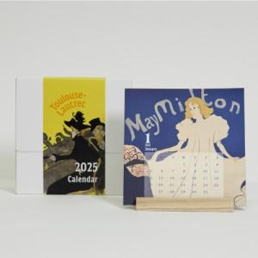

【상세/제작정보】 | <p><span style="font-size: 14pt;">※ 캘린더, 띠지 - 단면 풀컬러</span></p><p><span style="font-size: 14pt;">※ 박스 - 무지 (인쇄불가)</span></p><p><span style="font-size: 14pt;">※ 나무 거치대(인쇄불가</span><span style="font-size: 14pt;">​)</span>&nbsp;</p>

【인쇄/포장옵션】 | 풀칼라 / 무지종이박스

【공급단가】 | 수량 | 100~ | 300~ | 500~ | 1,000~ | 3,000~
*VAT별도 | 단가 | 4,550원 | 3,580원 | 3,120원 | 2,760원 | 2,640원

【상품 URL】 | https://www.synergygift.co.kr:443/src/goods_detail.php?gdno=38896

